Foglio1
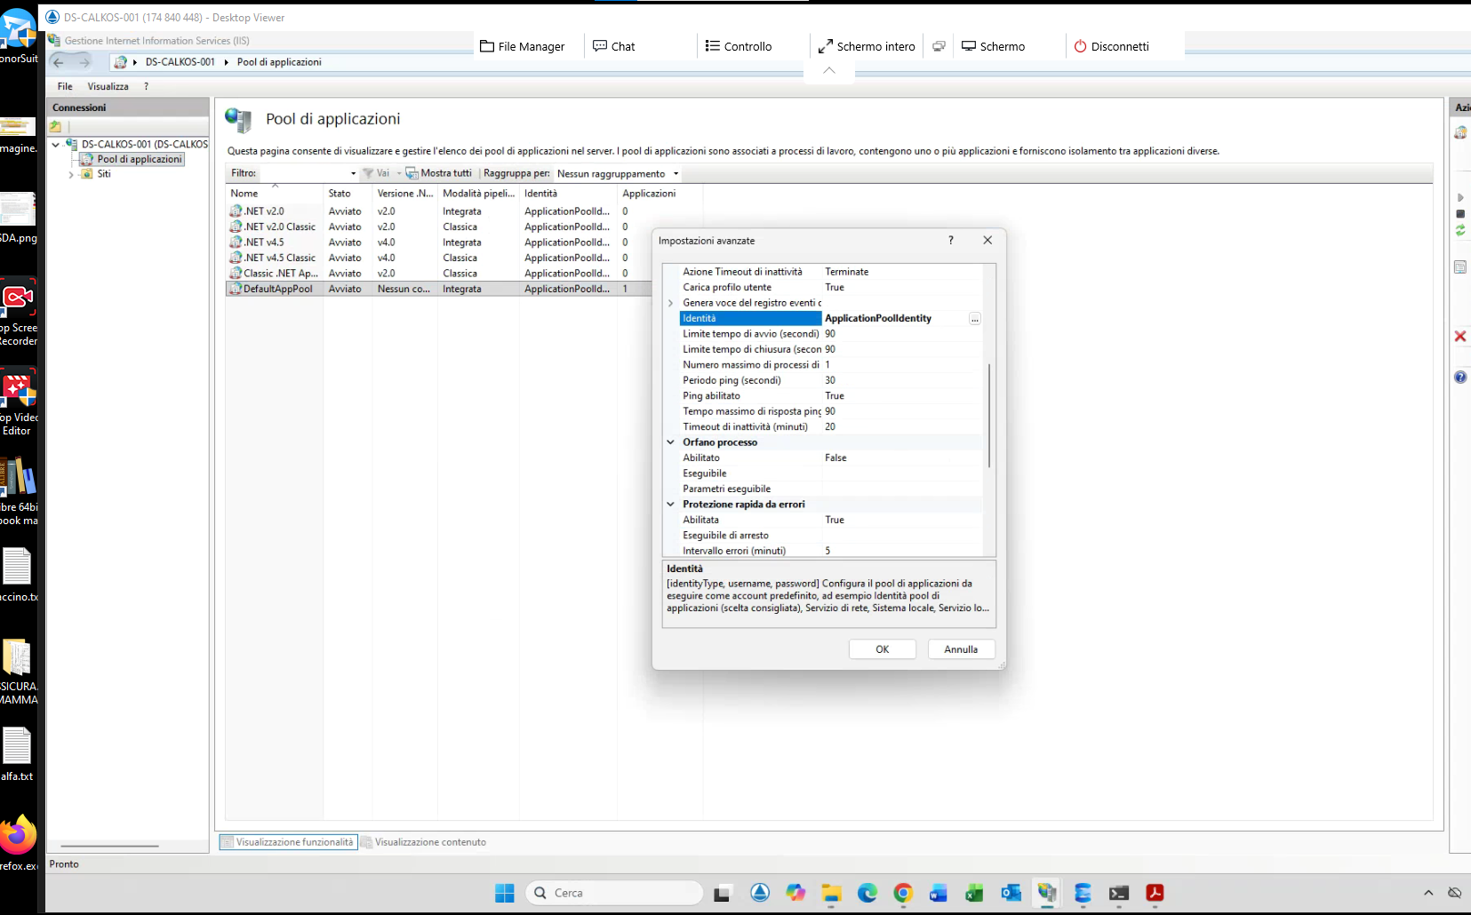

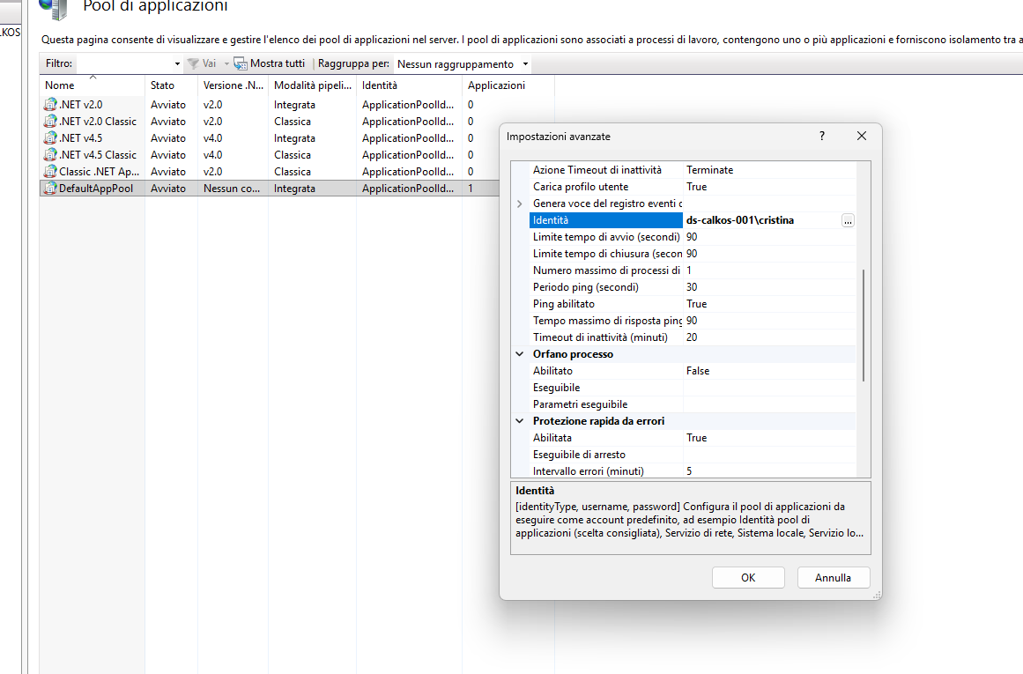

1. Dove si trova esattamente?

1. Apri il Gestore IIS (scrivi inetmgr in Start).

2. Nel pannello di sinistra (Connessioni), vedrai l'icona del tuo PC. Espandila.

3. Sotto il nome del PC trovi la cartella Pool di applicazioni. Cliccaci sopra.

4. Al centro vedrai la lista. Trova quello che ha lo stesso nome del tuo sito (probabilmente Calkos.web o DefaultAppPool).

2. Cosa devi cambiare (L'Identità)

Dato che il backup sulla rete fallisce, devi cambiare l'Identità (l'utente con cui il pool lavora):

1. Seleziona il tuo Pool con il tasto destro e scegli Impostazioni avanzate....

2. Cerca la sezione Modello di elaborazione (Process Model).

3. La voce che ci interessa è Identità (Identity). Di default trovi scritto ApplicationPoolIdentity.

4. Clicca sul tasto con i tre puntini ... a destra.

5. Seleziona Account personalizzato (Custom account) e clicca su Imposta....

6. Inserisci l'utente che usi tu per entrare nel PC e nel server (es: Cristina e la tua password).

3. Perché farlo?

Se lasci ApplicationPoolIdentity, il sito è come un ospite senza documenti: può girare nel PC locale (cartella wwwroot), ma quando prova a uscire sulla rete (\\server\CalkosWebFile), il server lo respinge. Usando il tuo account, il sito "eredita" i tuoi permessi di accesso alla rete.

4. Un'ultima cosa: ".NET CLR Version"

Già che sei nelle Impostazioni avanzate del Pool, verifica che:

Versione .NET CLR: Sia impostata su Nessun codice gestito (No Managed Code).

Perché? ASP.NET Core (Calkos) non usa il vecchio motore .NET, quindi IIS deve solo fare da "passacarte".

Esatto, il flusso è proprio questo. Però, affinché tutto funzioni senza errori, devi considerare che l'applicazione agisce come un "postino".
Anche se hai 10 utenti diversi che caricano file dai loro computer, è solo il "postino" (IIS) che deve avere le chiavi per entrare nella cartella sul server.
Ecco come avviene il processo tecnicamente:
Il Flusso dell'Operazione
1. L'Utente carica il file: L'utente apre il browser, seleziona un file Excel (ad esempio per l'importazione Cobral) e clicca su "Invia".
2. L'App riceve il file: Il file arriva temporaneamente nella memoria del server dove gira IIS.
3. L'App tenta la copia: Il codice legge il percorso che abbiamo configurato nel JSON (\\\\server\\CalkosWebFile\\...) e prova a scriverci dentro una copia di backup.
4. Il blocco (se non configurato): In questo momento, il server di destinazione chiede: "Chi sei?". Se IIS sta usando l'utente predefinito, la risposta è "Nessuno di conosciuto", e il backup fallisce (anche se hai messo "Everyone").
Come risolvere per tutti gli utenti contemporaneamente
Non devi impostare i permessi per ogni singolo utente umano. Devi solo assicurarti che l'identità del Pool di Applicazioni (il "postino") sia un utente che il server di rete riconosce.
La soluzione definitiva:
Scegli un unico account Windows che abbia accesso a \\\\server\\CalkosWebFile.
Imposta quell'account come Identity del Pool di Applicazioni in IIS (come abbiamo visto nei passaggi precedenti).
Perché questa è la soluzione migliore?
Centralizzazione: Se domani arriva un nuovo dipendente, non devi cambiare nulla su SQL o sulle cartelle di rete. Il sito continuerà a funzionare perché il "motore" (IIS) ha già le autorizzazioni.
Sicurezza: Gli utenti non hanno bisogno di avere accesso diretto alla cartella dei backup dal loro PC (così non possono cancellare i file per errore). Solo l'applicazione può scriverci.
Stabilità: Il percorso UNC (\\\\server...) nel tuo JSON è indipendente dal fatto che l'utente abbia mappato il disco Z: o meno sul proprio PC.
Verifica finale:
Se hai già impostato il tuo utente nel Pool di IIS, prova a fare un'importazione. Se il file di backup appare nella cartella del server, allora hai risolto il problema per tutti i tuoi utenti in un colpo solo!

Computer\HKEY_LOCAL_MACHINE\SOFTWARE\Microsoft\Windows NT\CurrentVersion\PasswordLess\Device

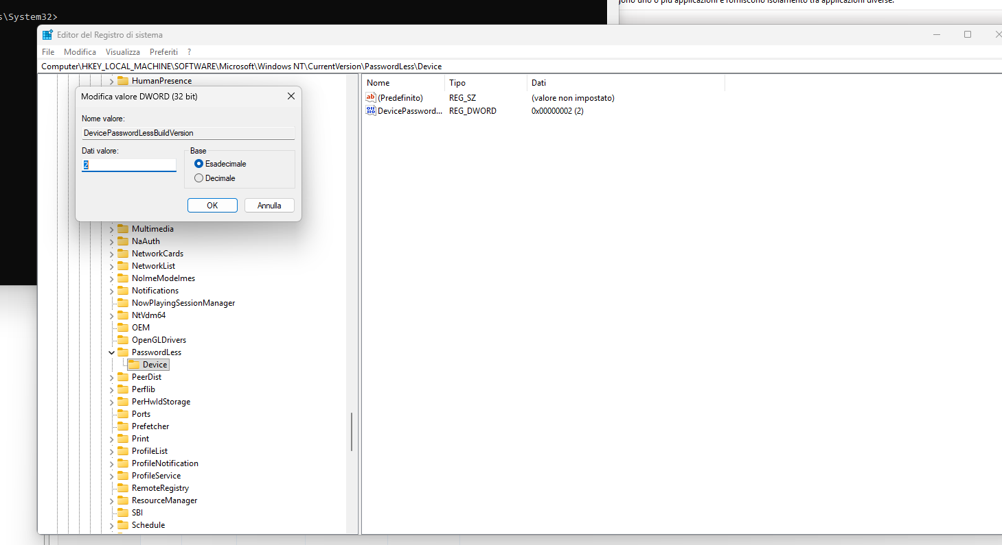

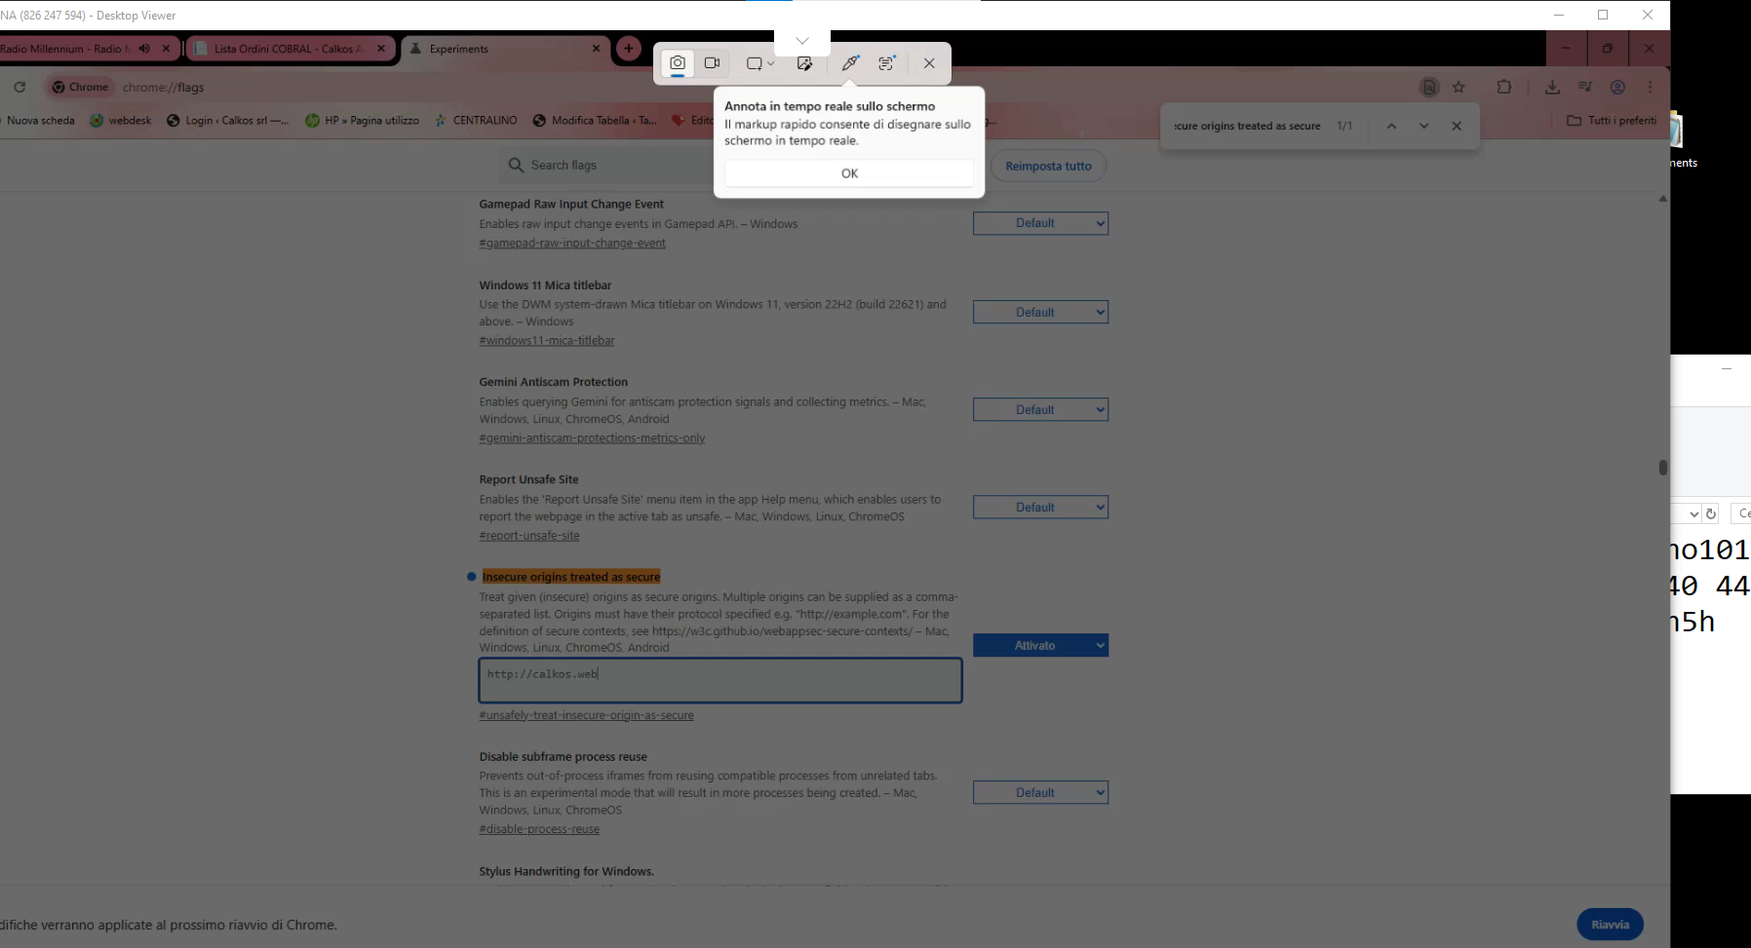

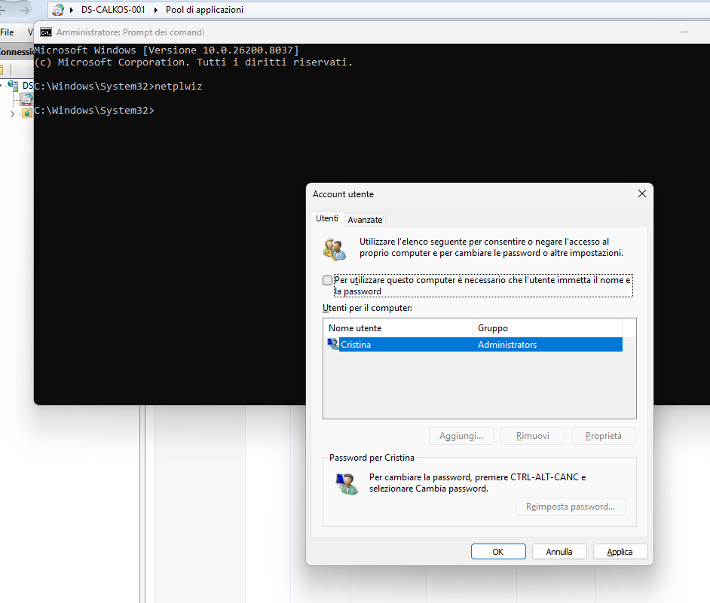
 | Ottimo, sei nel posto giusto! Adesso dobbiamo solo cambiare un piccolo numero per far riapparire la spunta in netplwiz.
 | Cosa fare ora nel Registro:
 | 1. Sulla parte destra della finestra, cerca la voce: DevicePasswordLessBuildVersion.
 | 2. Facci doppio clic sopra.
 | 3. Si aprirà una piccola finestrella: nel campo "Dati valore" (Value data), cancella il 2 e scrivi 0.
 | 4. Controlla che sia selezionato "Esadecimale" (ma con 0 non cambia nulla) e clicca su OK.

 | Adesso sblocca l'accesso automatico:
 | 1. Premi sulla tastiera i tasti Windows + R, scrivi netplwiz e premi Invio.
 | 2. Ora vedrai finalmente la casella: "Per utilizzare questo computer è necessario che l'utente immetta il nome e la password".
 | 3. Togli la spunta da quella casella.
 | 4. Clicca su Applica (in basso).
 | 5. ATTENZIONE: Si aprirà una finestra che ti chiede Nome utente e Password. Inserisci:

 | Nome utente: cristina
 | Password: 2026cristina!
 | Conferma Password: 2026cristina!
 | 6. Clicca su OK su tutte le finestre.

 | L'ultimo passaggio fondamentale (IIS):
 | Ora che Windows sa che Cristina ha una password (anche se non la chiederà all'avvio), puoi finalmente configurare IIS:
 | 1. Apri IIS Manager -> Pool di Applicazioni.
 | 2. Tasto destro sul pool di Calkos -> Impostazioni avanzate.
 | 3. Vai su Identità -> clicca sui ... -> Account personalizzato -> Imposta.
 | 4. Inserisci:

 | User: ds-calkos-001\cristina
 | Password: 2026cristina!
 | 5. Conferma tutto e riavvia il pool.
 | Fatto! Ora prova a caricare un file nel software: se la configurazione è corretta, il backup verrà scritto sulla cartella di rete senza più darti errori di "Accesso negato" o "Nome rete non trovato". Fammi sapere se il file appare sul server!

